2.1.健康情報照会
2.1.健康情報照会

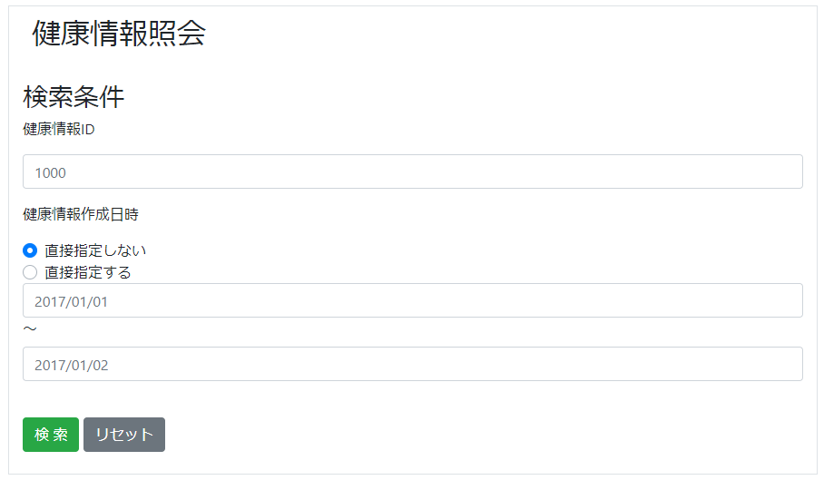
 | 検索部

 | 結果部
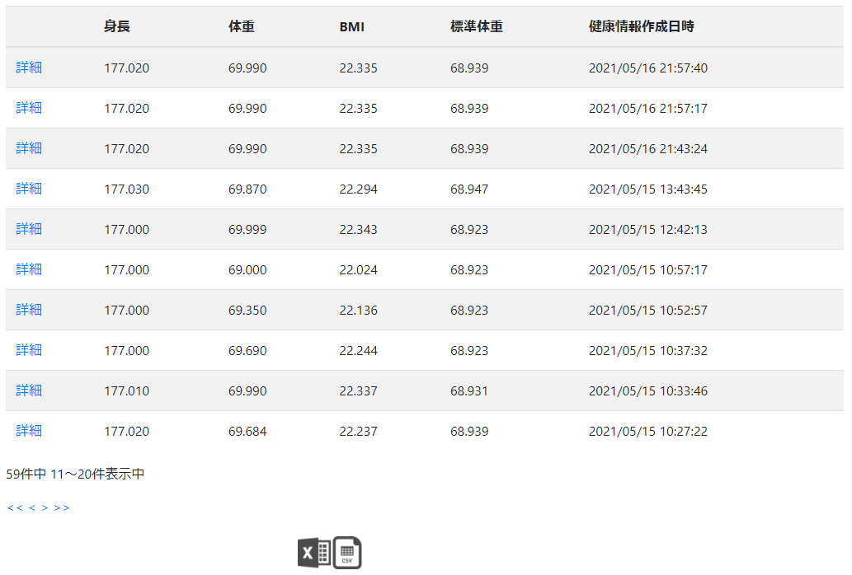

 | チャート部
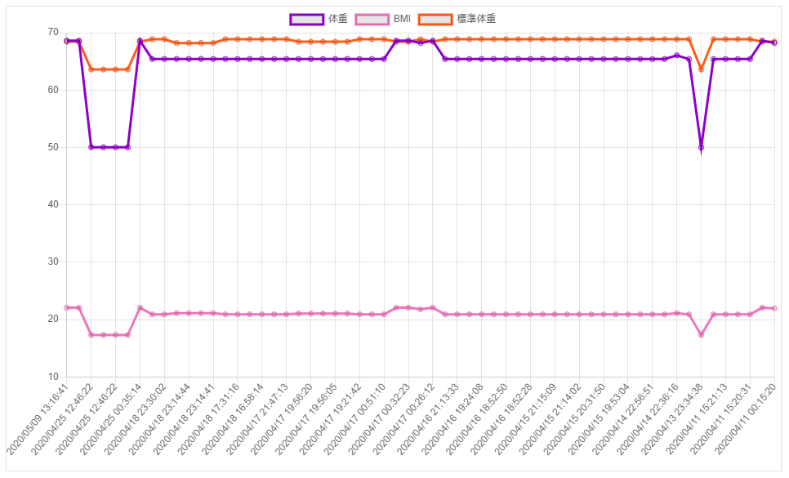

2.1.1.画面レイアウト

 | # | 項目名 |  |  | タグ種別 | 属性 | 桁 | 必須 |  | その他
 | 検索部
 | 1 | 健康情報ID |  |  | 入力 | 半角数字 |  | △：任意
 | 2 | 健康情報作成日時直接指定フラグ |  |  | ボタン |  |  | ◯：必須 |  | 初期値：指定しない
 | 3 | 健康情報作成日時(from) |  |  | 入力 | YYYY/MM/DD |  | ▲：条件付き必須
 | 4 | 健康情報作成日時(to) |  |  | 入力 | YYYY/MM/DD |  | ▲：条件付き必須
 | 5 | 検索 |  |  | ボタン
 | 6 | リセット |  |  | ボタン
 | 結果部
 | 7 | 詳細 |  |  | リンク
 | 8 | 身長 |  |  | 表示 | 半角数字とピリオド
 | 9 | 体重 |  |  | 表示 | 半角数字とピリオド
 | 10 | BMI |  |  | 表示 | 半角数字とピリオド
 | 11 | 標準体重 |  |  | 表示 | 半角数字とピリオド
 | 12 | 健康情報作成日時 |  |  | 表示 | YYYY/MM/DD HH:MI:SS
 | 13 | 件数 |  |  | 表示 |  |  |  |  | ${全件数}中 ${n}~${n+アプリ表示件数}件表示中
 | 14 | << |  |  | リンク |  |  |  |  | 最初ページ目に遷移
 | 15 | < |  |  | リンク |  |  |  |  | 前ページ目に遷移
 | 16 | > |  |  | リンク |  |  |  |  | 次ページ目に遷移
 | 17 | >> |  |  | リンク |  |  |  |  | 最終ページ目に遷移
 | 18 | Excel |  |  | リンク
 | 19 | CSV |  |  | リンク
 | チャート部
 | 20 | 健康情報チャートグラフ |  |  | 表示

2.1.2.処理詳細

 | # | アクション |  | 処理概要 |  | 処理詳細 |  |  | 例外概要 |  | 例外詳細
 |  |  |  |  |  |  |  |  |  |  | 条件 | エラーコード | エラーメッセージ
 | 1 | 初期表示
 | 2 | 検索ボタン押下 |  | 入力チェック |  |  |  |  | 必須チェック |  | 健康情報作成日時直接指定フラグが未入力の場合 |  | 健康情報作成日時直接指定フラグが未入力です
 | 3 |  |  |  |  |  |  |  | 相関チェック |  | 健康情報作成日時直接指定フラグ = 1 かつ 健康情報作成日時(from)が未入力の場合 |  | 健康情報作成日時が未入力です
 | 4 |  |  |  |  |  |  |  |  |  | 健康情報作成日時直接指定フラグ = 0 かつ 健康情報作成日時(from) が未入力の場合 |  | 健康情報作成日時(開始)が未入力です
 | 5 |  |  |  |  |  |  |  |  |  | 健康情報作成日時直接指定フラグ = 0 かつ 健康情報作成日時(to) が未入力の場合 |  | 健康情報作成日時(終了)が未入力です
 | 6 |  |  |  |  |  |  |  | 範囲チェック |  | 健康情報作成日時(to) < 健康情報作成日時(from)の場合 |  | 開始日時が終了日時を超過しています
 | 7 |  |  | セッションからユーザIDを取得 |  |  |  |  | ユーザID取得エラー |  | ユーザID == nullの場合 | DW0026 | 不正リクエストエラーが発生しました
 | 8 |  |  | 健康情報を検索 |  | 2.1.3.1.健康情報検索 参照
 | 9 |  |  | 健康情報件数を検索 |  | 2.1.3.2.健康情報件数検索 参照
 | 10 |  |  | 取得した健康情報をチャート描画ように加工
 | 11 |  |  | セッションに検索結果を設定
 | 12 | リセットボタン押下 |  | 入力情報をクリアする
 | 13 | 詳細リンク押下
 | 14 | Excelリンク押下 |  | セッションからユーザIDを取得 |  |  |  |  | ユーザID取得エラー |  | ユーザID == nullの場合 | DW0026 | 不正リクエストエラーが発生しました
 | 15 |  |  | セッションから健康情報を検索 |  |  |  |  | 健康情報取得エラー |  | 健康情報 == nullの場合 | DW0026 | 不正リクエストエラーが発生しました
 | 16 |  |  | 健康情報ファイル設定情報検索 |  | 2.1.3.3.健康情報ファイル設定情報検索 参照
 | 17 |  |  | 健康情報Excelをダウンロード |  | ファイルIFは 設計書_1.1.健康情報登録機能 [3.1.1.健康情報Excelファイル]シート 参照
 | 18 | CSVリンク押下 |  | セッションからユーザIDを取得 |  |  |  |  | ユーザID取得エラー |  | ユーザID == nullの場合 | DW0026 | 不正リクエストエラーが発生しました
 | 19 |  |  | セッションから健康情報を検索 |  |  |  |  | 健康情報取得エラー |  | 健康情報 == nullの場合 | DW0026 | 不正リクエストエラーが発生しました
 | 20 |  |  | 健康情報ファイル設定情報検索 |  | 2.1.3.3.健康情報ファイル設定情報検索 参照
 | 21 |  |  | 健康情報Excelをダウンロード |  | ファイルIFは 設計書_1.1.健康情報登録機能 [3.1.1.健康情報Excelファイル]シート 参照

2.1.3.DB処理

 | 2.1.3.1.健康情報検索
 |  | ・健康情報IDが未指定 かつ 健康情報登録日時直接指定フラグが有効の場合
 |  | SELECT
 |  |  | *
 |  | FROM
 |  |  | HEALTH_INFO
 |  | WHERE
 |  |  | SEQ_USER_ID = セッション.ユーザID
 |  |  | AND HEALTH_INFO_REG_DATE BETWEEN 健康情報登録日時(from) 00:00:00 AND 健康情報登録日時(from) 23:59:59
 |  | ORDER BY
 |  |  | HEAL_INFO_REG_DATE DESC

 |  | ・健康情報IDが未指定 かつ 健康情報登録日時直接指定フラグが無効の場合
 |  | SELECT
 |  |  | *
 |  | FROM
 |  |  | HEALTH_INFO
 |  | WHERE
 |  |  | SEQ_USER_ID = セッション.ユーザID
 |  |  | AND HEALTH_INFO_REG_DATE BETWEEN 健康情報登録日時(from) 00:00:00 AND 健康情報登録日時(to) 23:59:59
 |  | ORDER BY
 |  |  | HEAL_INFO_REG_DATE DESC

 |  | ・健康情報IDが指定されている場合
 |  | SELECT
 |  |  | *
 |  | FROM
 |  |  | HEALTH_INFO
 |  | WHERE
 |  |  | SEQ_USER_ID = セッション.ユーザID
 |  |  | AND SEQ_HEALTH_INFO_ID = 健康情報ID

 | 2.1.3.2.健康情報件数検索
 |  | ・健康情報IDが未指定 かつ 健康情報登録日時直接指定フラグが有効の場合
 |  | SELECT
 |  |  | COUNT(*)
 |  | FROM
 |  |  | HEALTH_INFO
 |  | WHERE
 |  |  | SEQ_USER_ID = セッション.ユーザID
 |  |  | AND HEALTH_INFO_REG_DATE BETWEEN 健康情報登録日時(from) 00:00:00 AND 健康情報登録日時(from) 23:59:59

 |  | ・健康情報IDが未指定 かつ 健康情報登録日時直接指定フラグが無効の場合
 |  | SELECT
 |  |  | COUNT(*)
 |  | FROM
 |  |  | HEALTH_INFO
 |  | WHERE
 |  |  | SEQ_USER_ID = セッション.ユーザID
 |  |  | AND HEALTH_INFO_REG_DATE BETWEEN 健康情報登録日時(from) 00:00:00 AND 健康情報登録日時(to) 23:59:59

 |  | ・健康情報IDが指定されている場合
 |  | SELECT
 |  |  | COUNT(*)
 |  | FROM
 |  |  | HEALTH_INFO
 |  | WHERE
 |  |  | SEQ_USER_ID = セッション.ユーザID
 |  |  | AND SEQ_HEALTH_INFO_ID = 健康情報ID

 | 2.1.3.3 健康情報ファイル設定情報検索
 |  | SELECT
 |  |  | *
 |  | FROM
 |  |  | HEALTH_INFO_FILE_SETTING
 |  | WHERE
 |  |  | SEQ_USER_ID = セッション.ユーザID

2.1.4.備考

2.2.健康情報詳細
2.2.健康情報詳細

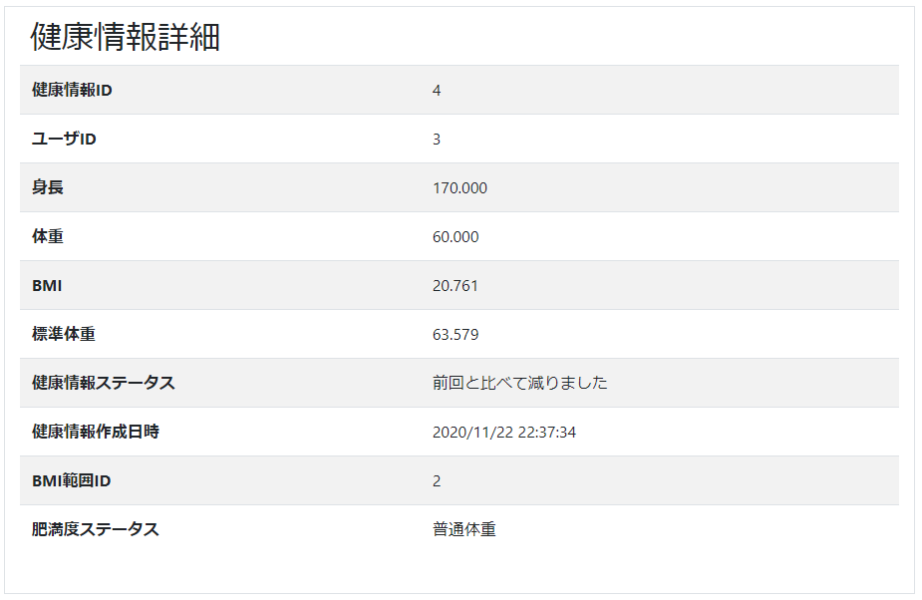

2.1.1.画面レイアウト

 | # | 項目名 |  |  | タグ種別 | 属性 | 桁 | 必須 |  | その他
 | 1 | 健康情報ID |  |  | 表示 | 半角数字
 | 2 | ユーザID |  |  | 表示 | 半角数字
 | 3 | 身長 |  |  | 表示 | 半角数字とピリオド
 | 4 | 体重 |  |  | 表示 | 半角数字とピリオド
 | 5 | BMI |  |  | 表示 | 半角数字とピリオド
 | 6 | 標準体重 |  |  | 表示 | 半角数字とピリオド
 | 7 | 健康情報ステータス |  |  | 表示 |  |  |  |  | 健康情報.健康情報ステータス == 10の場合、前回と比べて減りました 健康情報.健康情報ステータス == 20の場合、前回と比べて変化ありません 健康情報.健康情報ステータス == 30の場合、前回と比べて増えました
 | 8 | 健康情報作成日時 |  |  | 表示 | YYYY/MM/DD HH:MI:SS
 | 9 | BMI範囲マスタID |  |  | 表示 | 半角数字
 | 10 | 肥満度ステータス |  |  | 表示 |  |  |  |  | BMI範囲マスタ.肥満度ステータス == 10の場合、低体重 BMI範囲マスタ.肥満度ステータス == 11の場合、普通体重 BMI範囲マスタ.肥満度ステータス == 12の場合、肥満(1) BMI範囲マスタ.肥満度ステータス == 13の場合、肥満(2) BMI範囲マスタ.肥満度ステータス == 14の場合、肥満(3) BMI範囲マスタ.肥満度ステータス == 15の場合、肥満(4)

2.1.2.処理詳細

 | # | アクション |  | 処理概要 |  | 処理詳細 |  |  | 例外概要 |  | 例外詳細
 |  |  |  |  |  |  |  |  |  |  | 条件 | エラーコード | エラーメッセージ
 | 1 | 初期表示 |  | クエリパラメータから健康情報IDを取得 |  |  |  |  |  |  |  | DW0026 | 不正リクエストエラーが発生しました
 | 2 |  |  | セッションからユーザIDを取得
 | 3 |  |  | 健康情報とBMI範囲マスタ検索 |  | 2.1.3.1.健康情報とBMI範囲マスタ検索 参照 |  |  | データ不正エラー |  | 健康情報 == nullの場合 |  | 健康情報IDの指定が不正なため、健康情報がありません。
 | 4 |  |  | #3で取得した健康情報を設定

2.1.3.DB処理

 | 2.1.3.1.健康情報とBMI範囲マスタ検索
 |  | SELECT
 |  |  | HI.SEQ_HEALTH_INFO_ID
 |  |  | , HI.SEQ_USER_ID
 |  |  | , HI.HEIGHT
 |  |  | , HI.WEIGHT
 |  |  | , HI.BMI
 |  |  | , HI.STANDARD_WEIGHT
 |  |  | , HI.HEALTH_INFO_STATUS
 |  |  | , HI.HEALTH_INFO_REG_DATE
 |  |  | , HI.SEQ_BMI_RANGE_MT_ID
 |  |  | , BRM.RANGE_MIN
 |  |  | , BRM.RANGE_MAX
 |  |  | , BRM.OVER_WEIGHT_STATUS
 |  | FROM
 |  |  | HEALTH_INFO HI
 |  |  | LEFT OUTER JOIN BMI_RANGE_MT BRM
 |  |  | ON HI.SEQ_BMI_RANGE_MT_ID = BRM.SEQ_BMI_RANGE_MT_ID
 |  | WHERE
 |  |  | HI.SEQ_USER_ID = セッション.ユーザID
 |  |  | AND HI.SEQ_HEALTH_INFO_ID = クエリパラメータ.健康情報ID

2.1.4.備考

